高管
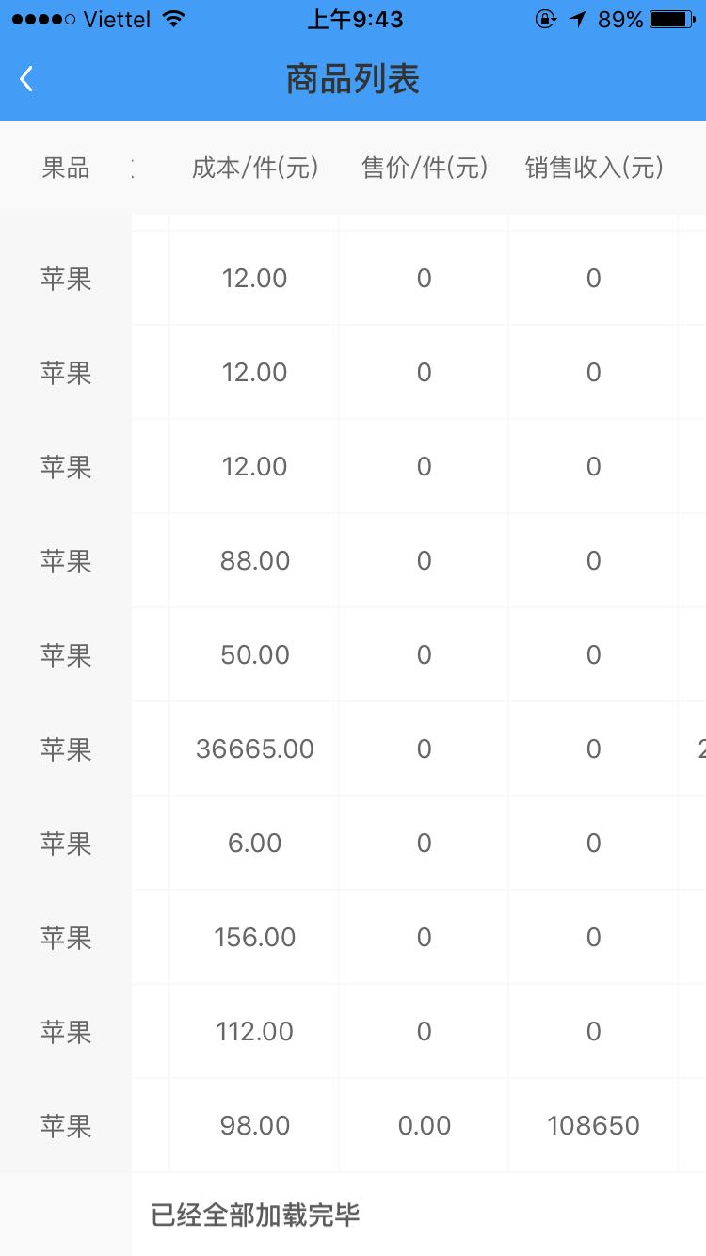
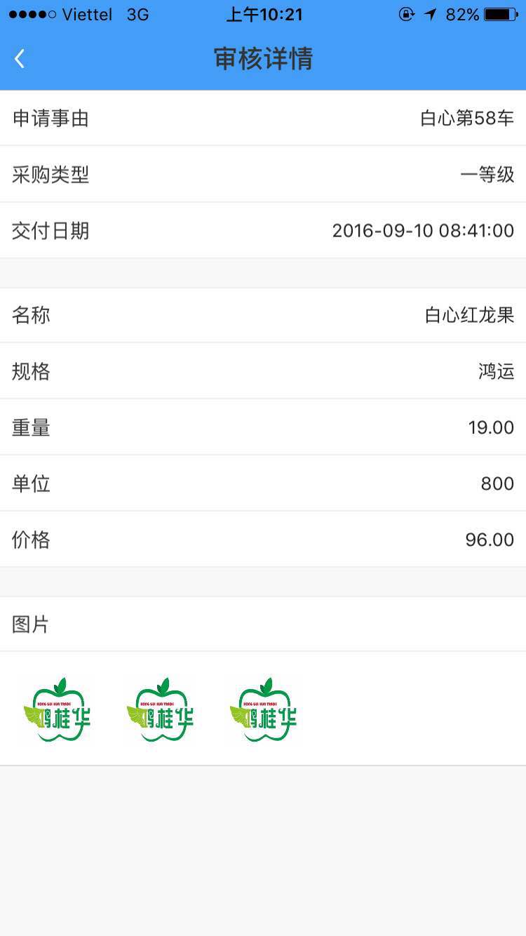
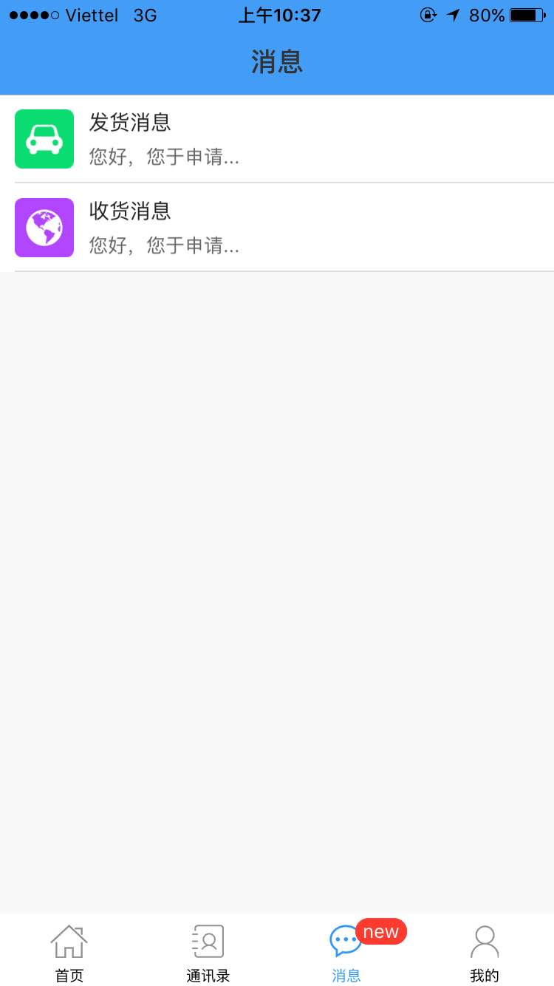
高管样图 | 问题描述 | 高管样图 | 问题描述 | 高管样图 | 问题描述
 | 1.表头果品没有随发的是什么货而显示什么货，一直显示苹果。 |  | 1.请帮忙在采购申请里增加2个信息栏位录入：预计发往口岸\预计到货日期 |  | 增加1个消息类型--“销售信息”，当各批发地销售完一车（收货数量-售出数量=0）时，生成1条信息给到高管和发货人
 | 2.请把车次和车牌号的位置对换。 |  | 2以上两个栏位在界面里显示
 | 3.车次的计数按每月发货人发货的车数量自动生成，每月1日重新开始从1计数
 | 4.售价没有生成平均售价（最后一个是我测试整车全部销售完也没有显示）
 | 5.加载数据新旧顺序按上下排列，而不是最新的数据在最下面
 | 6.收货人请显示批发地人员使用的账号名
 | 7.当利润为负数时请显示为红色数字

 | 另外：其余人员的请假\报销\外出\转正等审批怎么操作？ |  | 另外：所有界面的图片改为可选，而不是必须添加才可以上传

国外采购
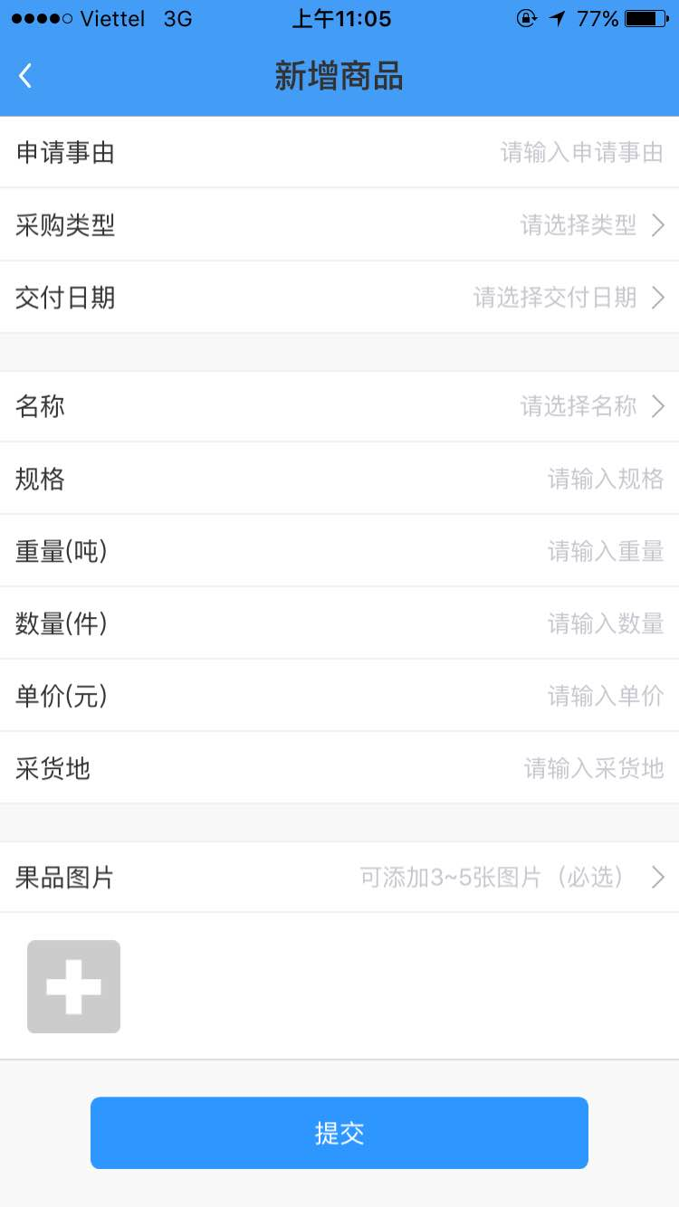
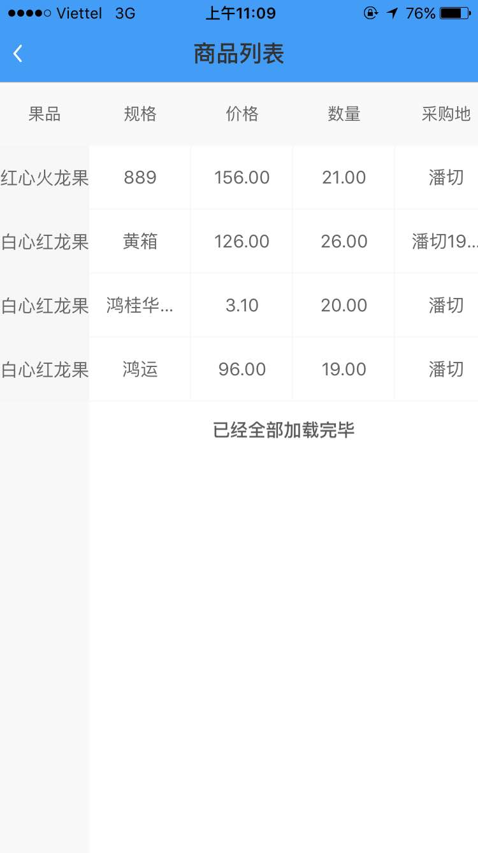
国外采购样图 | 问题描述 | 国外采购样图
 | 在采购申请里增加2个信息栏位录入：预计发往口岸\预计到货日期
 | 在采商品列表里相应增加2个信息栏位录入：预计发往口岸\预计到货日期
 | 右图列表同时也挂在在高管界面出现，汇总所有所有采购ID的记录

中间发货人
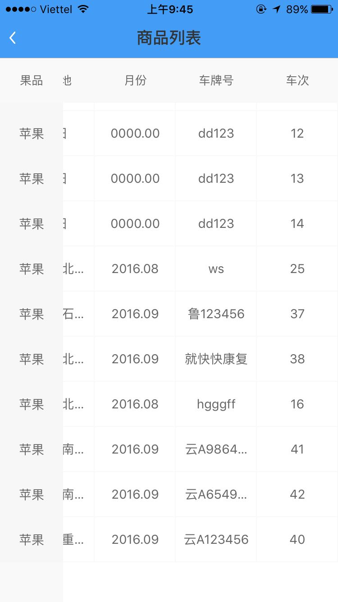
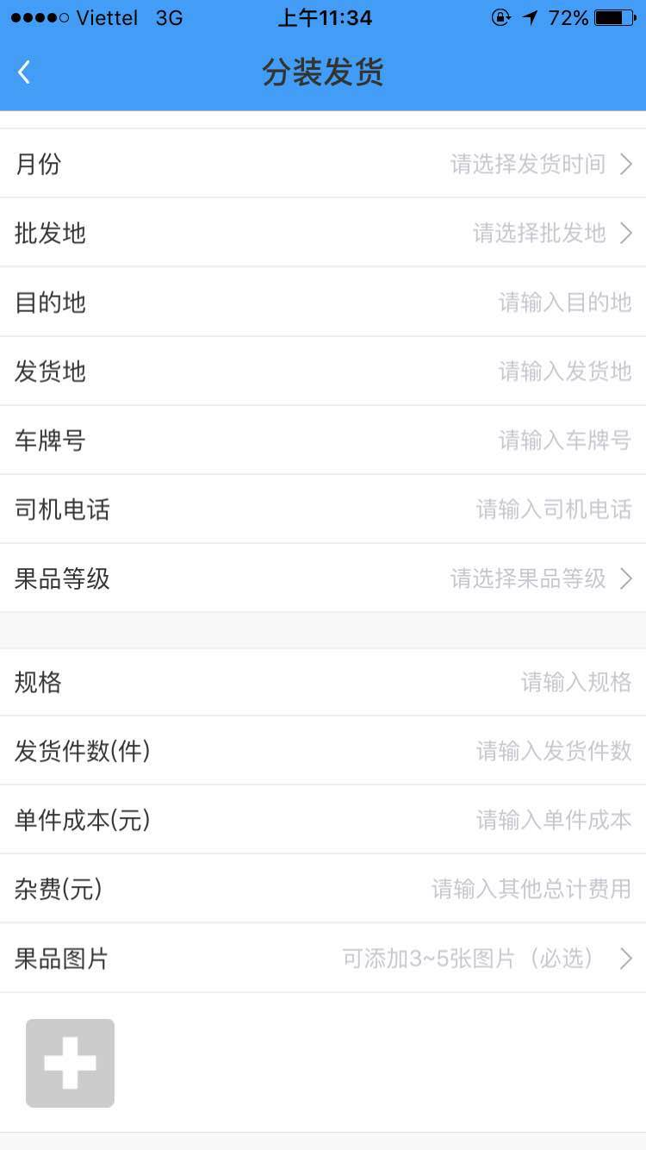
中间发货人样图 | 问题描述 | 中间发货人样图
 | 左图，中间发货人的《商品列表》在修改后的高管商品列表中，去掉销售信息，这是商业机密。即删除售价\销售收入\利润的栏位
 | 右图，这里“批发地”的地址信息要和收货人ID里地址信息一一对应，是唯一的，我测试重庆万州区是OK的，测试发往南京江宁区，对应的收货人南京江宁区没有收到到货信息，请核实
 | 右图，果品图片设为可选不是必选

 | 同时会有几个中间发货人，请确保任意发货人上传发出一条货柜即生成按流水的车次，次月1日按1次车开始
 | 左图，此商品列表是只显示自己的发货记录，还是显示所有发货人的记录，我们的要求是想只显示该ID人的发货记录

 | 在中间发货人界面的“消息”，出现了阅读后就消失了，请保留消息记录

收货人
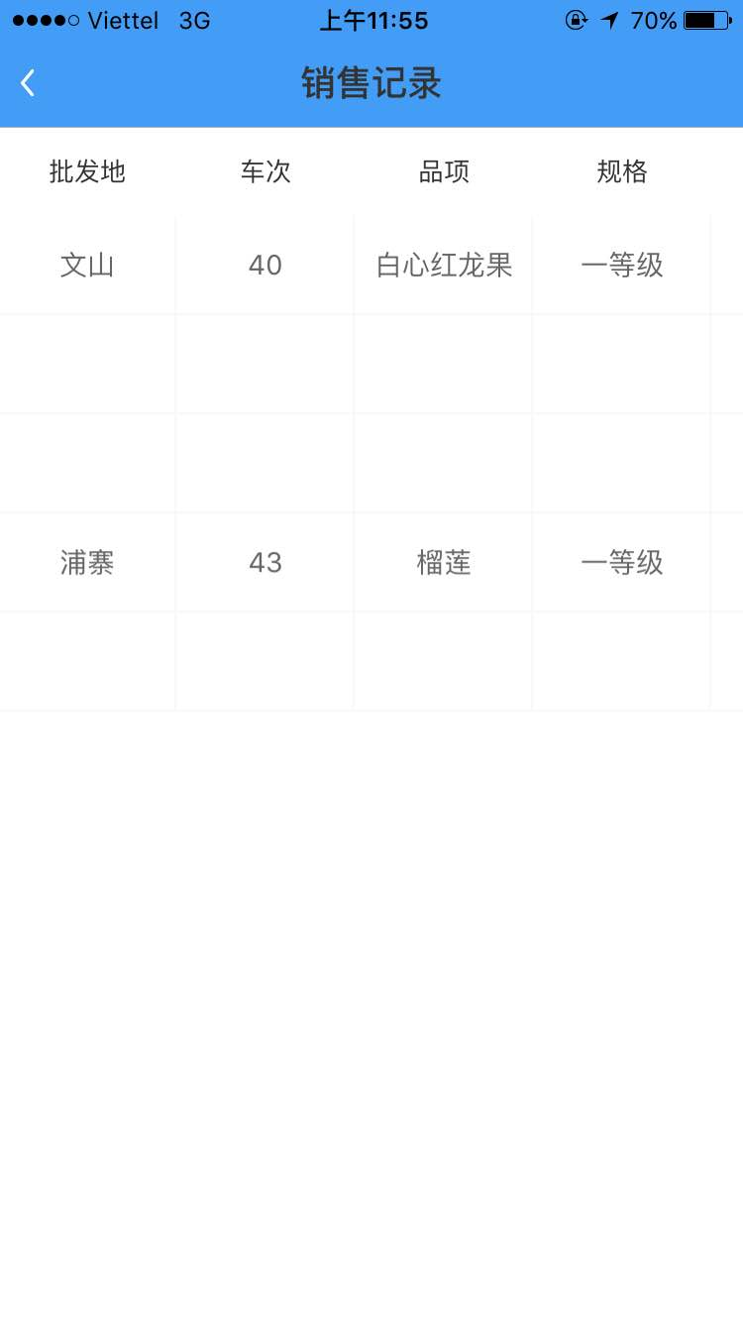
收货人样图 | 问题描述
 | 批发地的内容错误，显示的是中间发货人的地址，应该显示该ID的城市名字
 | 每车的销售记录字体的颜色可否该为间隔不一样，这样在看后的详细笔数时才不会眼花
 | 汇总各地收货人ID的销售记录，挂在高管的界面里

